PAAC
Versión 02 de 2021
PLAN ANTICORRUPCIÓN Y DE ATENCIÓN AL CIUDADANO 2021 - ANH



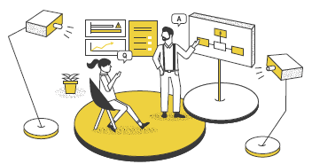
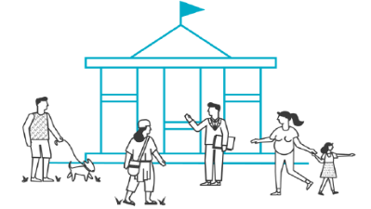



COMPONENTE No. 01
COMPONENTE No. 02
COMPONENTE No. 03
COMPONENTE No. 04
COMPONENTE No. 05
COMPONENTE No. 06

Gestión del Riesgo - Mapa de Riesgos de Corrupción
Racionalización de
Tramites
Estrategia de Rendición de Cuentas
Mecanismos para Mejorar la Atención al Ciudadano
Transparencia y Acceso a la Información
Iniciativas Adicionales

META | 100
CUMPLIMIENTO | 100
META | 100
CUMPLIMIENTO | 73
META | 100
CUMPLIMIENTO | 45
META | 100
CUMPLIMIENTO | 54
META | 100
CUMPLIMIENTO | 38
META | 100
CUMPLIMIENTO | 58

100%
79%
58%
45%
54%
38%

RIESGOS
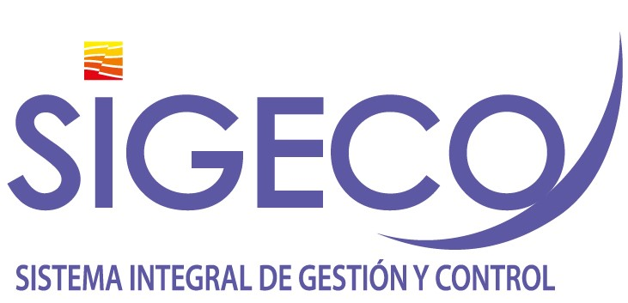

Gestión del Riesgo de Corrupción - Mapa de Riesgos de Corrupción
Política: "La administración de riesgos en la Agencia Nacional de Hidrocarburos, tendrá un carácter prioritario y estratégico, fundamentada en el modelo de operación por procesos. Por tal razón, la identificación, análisis y valoración de los riesgos se circunscribirá a los objetivos estratégicos y objetivo de cada proceso. De igual manera se alineará a las metas del Plan de Acción Institucional y al plan nacional de desarrollo vigente. " Propósito 2021: i). Mejorar la herramienta SIGECO, para la administración de riesgos de corrupción, ii) fortalecer la cultura organizacional frente a la administración del riesgo. iii). Articular la planeación institucional al sistema de riesgos; iv) Establecer sinergias con la Secretaria de Transparencia de la Presidencia de la República para la capacitación y lucha contra la corrupción con la finalidad de mejorar nuestros controles frente a posibles hechos de corrupción.

Plan Anticorrupción y de Atención al Ciudadano
Subcomponente/Procesos | Actividades |  | Meta o producto | Responsable | fecha De Inicio | Fecha Programada | 1° Cuatrimestre-Abril | 2° Cuatrimestre- Agosto | Observaciones
Subcomponente/proceso 1 Política de administración de riesgos | 1.1 | Actualizar el análisis del Contexto Interno y Externo Institucional y la base de las necesidades y expectativas de las partes interesadas | Análisis de Contexto Actualizado | Gerencia de planeación | 2021-01-01 | 2021-03-30 | 100% | 100% | Ver anexo reporte 1°Cuatrimestre
 | 1.2 | Actualizar la Política de Riesgos Institucional de acuerdo a los cambios de factores internos y externos que afecten la gestión institucional | Política riesgos actualizada | Gerencia de planeación | 2021-01-01 | 2021-12-31 | 80% | 100% | Se actualiza la política de Administración del Riesgo y las Oportunidades, la cual se encuentra publicada en el documento ANH-GES-GU-03 Guía para la administración del Riesgo y las Oportunidades. Se incluye los niveles de aceptación del riesgo y directrices frente a la identificación y diseño de controles. Archivo disponible en: http://192.168.67.83/index.php?la=2&li=0
Subcomponente/proceso 2 Construcción del mapa de Riesgos de Corrupción | 2.1 | Actualizar módulo SIGECO de riesgos de corrupción, articulando los objetivos estratégicos al sistema de riesgos | Modulo Actualizado | Gerencia de planeación / Oficina de Tecnologías de la Información - OTI. | 2021-01-01 | 2021-08-29 | 0% | 0% | Pendiente contrato de soporte - SIGECO
 | 2.2 | Realizar actualización de controles a los riesgos establecidos | Matriz de riesgos actualizada en controles | Gerencia de planeación | 2021-01-01 | 2021-06-30 | 15% | 30% | Se actualizan las matrices de riesgos con sus controles de los procesos de Gestión Integral, Gestión Estratégica(18 de Mayo) y Gestión TIC (12 de Julio)-Ver soportes.
Subcomponente/proceso 3 Consulta y divulgación | 3.1 | Publicar Matriz de Riesgos de Corrupción Pagina Web | Riesgos de corrupción publicado | Gerencia de planeación | 2021-01-15 | 2021-01-31 | 100% | 100% | https://www.anh.gov.co/transparencia/planeaci%C3%B3n
 | 3.2 | Socializar la políticas de riesgos Institucional de acuerdo a los cambios de factores internos y externos que afecten la gestión institucional | Campaña de socialización efectuada | Gerencia de planeación | 2021-01-01 | 2021-12-30 | 0% | 0% | Actividad programada para el 3° Cuatrimestre
 | 3.3 | Realizar talleres de capacitación y sensibilización frente al riesgo de corrupción, con la participación de Secretaria de Transparencia de la Presidencia de la República. | (2) Talleres | Gerencia de planeación | 2021-04-01 | 2021-11-30 | 0% | 0% | Actividad programada para el 3° Cuatrimestre
 | 3.2 | Elaborar encuesta interna para evaluar la cultura frente a la administración del riesgo | (1) Encuesta realizada | Gerencia de planeación | 2021-05-01 | 2021-10-30 | 0% | 0% | Actividad programada para el 3° Cuatrimestre
Subcomponente/proceso 4 Monitoreo y Revisión | 4.1 | Fortalecer y mejorar la herramienta de seguimiento y monitoreo de riesgos, mejorar alertas y reportes | Modulo Actualizado | Gerencia de planeación / Oficina de Tecnologías de la Información - OTI. | 2021-01-01 | 2021-08-29 | 100% | 100% | Se actualiza el módulo de riesgos del aplicativo SIGECO en la sección de reportes y se mejora la parametrización frente a la valoración del riesgo.
 | 4.2 | Implementar el Plan de Mejoramiento que tiene como fuente generadora la auditoría realizada por la Oficina de Control Interno al sistema de riesgos de la ANH. | Plan de Mejoramiento Finalizado | Gerencia de Planeación | 2021-01-01 | 2021-04-30 | 70% | 70% | Se suscribe el Plan de Mejoramiento 381 en el aplicativo SIGECO el cual a la fecha se encuentra en ejecución
 | 4.3 | Monitorear semestralmente la gestión del riesgo (Planes de Tratamiento). | (2) Reportes | Gerencia de planeación | 2021-07-15 | 2021-12-29 | 0% | 50% | Se genera reporte con los planes tratamiento que se encuentran vencidos.-Ver soportes correos enviados para gestión
Subcomponente/proceso 5 Seguimiento | 5.1 | Realizar pruebas de recorrido y monitoreo aleatorio a la gestión de los riesgos a través de las auditorías internas al Sistema de Gestión | (1) Informe | Gerencia de planeación | 2021-02-01 | 2021-04-30 | 0% | 100% | Se realiza auditoría en el mes de Julio con enfoque en riesgos, en donde se revisaron las matrices de riesgos de cada uno de los procesos y se identificaron puntos para mejora. - Ver Registro Informe de Auditorías Internas
2021-01-31

Dashboard
ESTADISTICAS PLAN ANTICORRUPCIÓN Y DE ATENCIÓN AL CIUDADANO ANH - 2021

Avance total del plan a agosto 31
62,3%

TOTAL ACTIVIDADES

64

Gestión del Riesgo - Mapa de Riesgos de Corrupción
Cifras a Agosto 31
Actividades al 100% | 24
Vencidas | 4
En Ejecución | 36
GRUPOS DE TRABAJO EJECUTORES DE LAS ACTIVIDADES
12

- Participación Ciudadana y Cominicaciones
- Oficina Asesora Jurídica
- Promoción y Asisgnación de Áreas
- SCYMA
- Oficina de Tecnologias de la Información
- Oficina de Control Interno
- Gestión Documental
- Grupo de Talento Humano
- Planeación
- Grupo de Regalías y D.E
Racionalización de Tramites
1

Estrategia de Rencidición de Cuentas

18

Mejorar la Atención al Ciudadano

11

Transparencia y Acceso a la Información

14

Iniciativas Adicionales

8

